Corrigé Ok
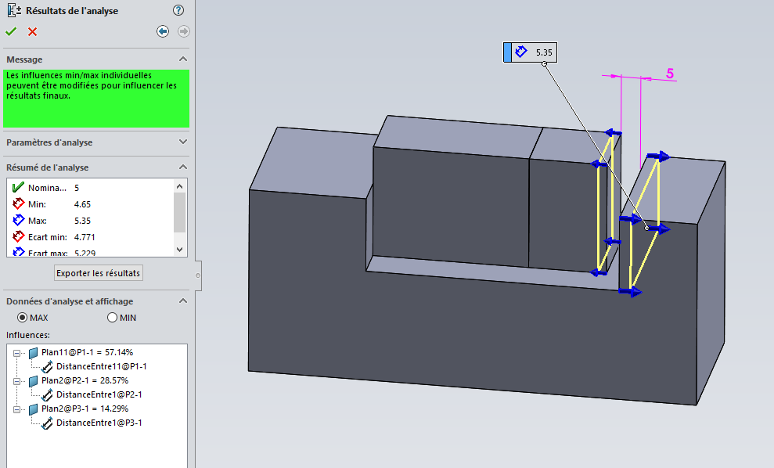
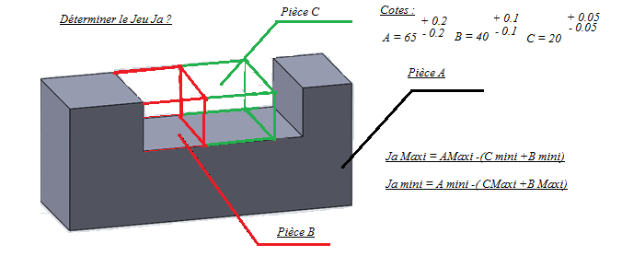
Schéma de situation.
 | Déterminer la chaîne de cotation.

 |  |  | cote nominale | Ecart supérieur | Ecart inférieur | cote maxi | cote mini
 | pièce(s) contenantes() | Pièce A | 65 | 0.2 | 0.2 | 65.2 | 64.8

 | pièce(s) contenue(s) | Pièce B | 40 | 0.1 | 0.1 | 40.1 | 39.9
 |  | Pièce C | 20 | 0.05 | 0.05 | 20.05 | 19.95

 | Etablir la chaîne decotes.

 | Jeu Maxi | 5.35 | mm
 | Jeu mini | 4.65 | mm

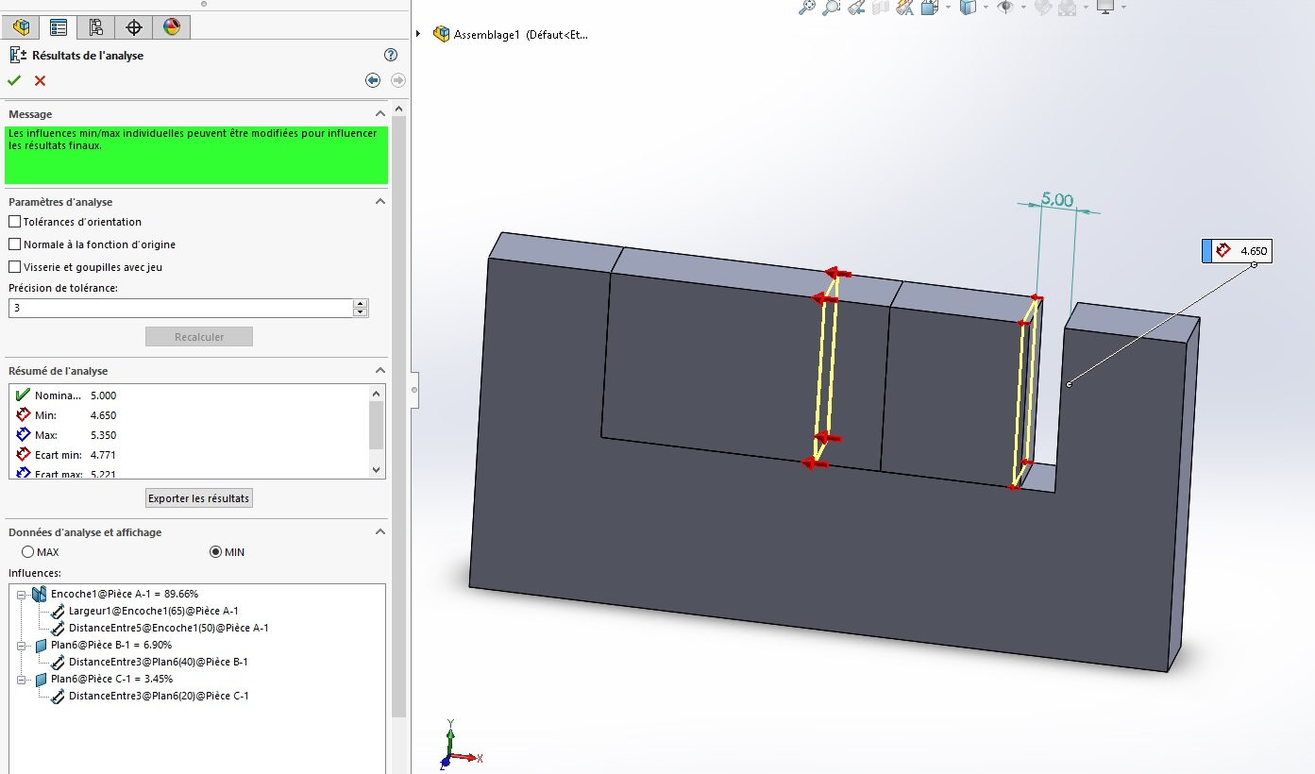

Le résultat de chaque étude donne :

une chaîne de cotes de tolérance minimale et maximale,
un écart minimal ou maximal
et une liste des fonctions et des tolérances ayant une influence :

